サイトマップ構造図
サイトマップ構造図
共通情報 | システム名 | Changing.com |  | 作成者 | 酒見
 | 工程名 | システム設計 |  | 作成日付 | 2022-10-07
 | ドキュメント名 | Changing.com サイトマップ |  | バージョン
書誌情報 | 書誌名称 | サイトマップ構造画面 |  | 更新者
 | 概要 | サイトマップ構造の画面 |  | 更新日付

（G1-1）
ログイン画面
（G2-1）
新規登録画面

（G3-1）
マイページ画面
（G2-2）
新規登録
情報確認画面

（G4-1）
投稿内容入力
画面
（G5-1）
みんなの不満
画面
（G6-1）
ポイント交換確認
画面
（G2-3）
新規登録完了
画面
 |  |  | ここをクリックして表示

（G4-2）
詳細情報入力
画面
（G6-2）
ポイント交換選択画面

（G4-3）
投稿情報確認
画面
（G6-3）
ポイント交換完了画面

（G4-4）
投稿完了画面

画面遷移図
画面遷移図
共通情報 | システム名 | Changing.com | 作成者 | 酒見
 | 工程名 | システム設計 | 作成日付 | 2022-10-07
 | ドキュメント名 |  | バージョン
書誌情報 | 書誌名称 |  | 更新者
[確認画面へ進む]
 | 概要 | 画面遷移図の画面 | 更新日付
G1-1
ログイン画面
[新規登録]
G2-1
新規登録画面
G2-2
新規登録情報確認画面
G2-3
新規登録完了
画面
[登録する]
[戻る]
[修正する]

[ログアウト]
[ログイン]
[ログイン画面へ]

G3-1
マイページ画面
[マイページへ戻る]

[マイページへ戻る]
G4-1
投稿内容入力画面
G4-2
詳細情報入力画面
G4-3
投稿情報確認画面
G4-4
投稿完了画面
[投稿する]
[投稿する]
[マイページ]
[入力する]
[確認する]

[修正する]
サイドメニュー
※ログイン後の全画面に表示される為、複雑さ回避の為に個別記載
[みんなの投稿を
覗く]
G5-1
みんなの投稿画面

G6-1
ポイント交換選択画面
[交換する]
G6-2
ポイント交換確認画面
G6-3
ポイント交換完了画面
[ポイント交換]
[ポイントを交換する]

[選択画面へ戻る]

(G1-1)ログイン画面
画面レイアウト定義
共通情報 |  | システム名 | Changing.com |  |  |  |  |  |  |  |  |  |  |  | 作成者
 |  | 工程名 | システム設計 |  |  |  |  |  |  |  |  |  |  |  | 作成日付
 |  | ドキュメント名 | Changeng.com 画面設計書 |  |  |  |  |  |  |  |  |  |  |  | バージョン
書誌情報 |  | 書誌名 | Changeng.com 画面レイアウト |  |  |  |  |  |  |  |  |  |  |  | 更新者
 |  | 画面ID | G1-1 |  | 画面の名称 |  | ログイン画面 |  |  |  |  |  |  |  | 更新日付
 |  | 概要 | ログイン処理を実行する画面
レイアウト図 |  |  |  |  |  |  |  |  |  |  |  | 操作手順

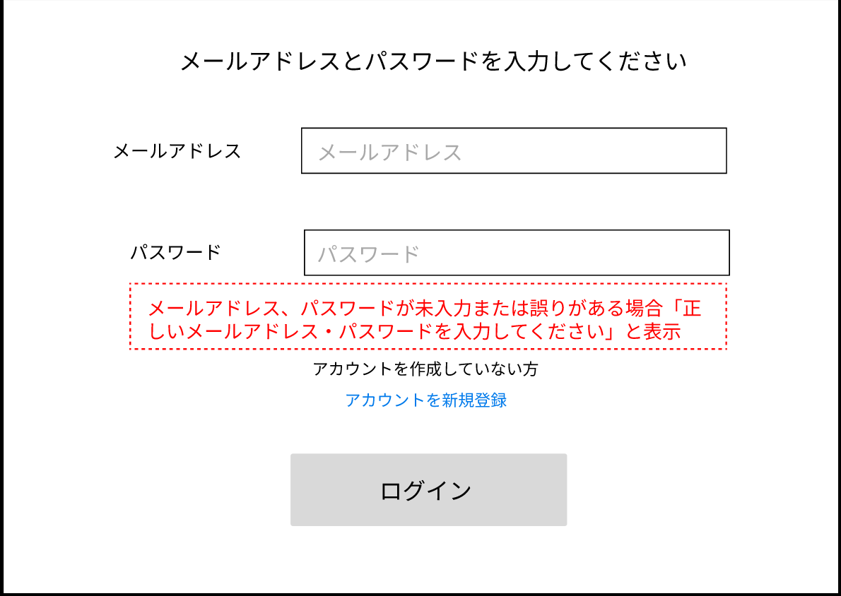
 |  |  |  |  |  |  |  |  |  |  |  | １_1 | メールアドレスをテキストボックスへ入力する

 |  |  |  |  |  |  |  |  |  |  |  | 1_2 | パスワードをテキストボックスへ入力する
①
 |  |  |  |  |  |  |  |  |  |  |  | 1_3 | 「ログイン」ボタンを押下する

②
③①
 |  |  |  |  |  |  |  |  |  |  |  | 1_4 | 正しい学籍番号、パスワードが入力された場合
 |  |  |  |  |  |  |  |  |  |  |  |  | ログイン処理が実行され、マイページ画面（G3-1）へ
 |  |  |  |  |  |  |  |  |  |  |  |  | 遷移する
 |  |  |  |  |  |  |  |  |  |  |  |  | → 学籍番号、パスワードが未入力または誤っている場合
 |  |  |  |  |  |  |  |  |  |  |  |  | エラーメッセージ欄に表示された
④
 |  |  |  |  |  |  |  |  |  |  |  |  | 「正しいメールアドレス・パスワードを入力してください」
 |  |  |  |  |  |  |  |  |  |  |  |  | というメッセージ内容に従って再入力する
⑤
 |  |  |  |  |  |  |  |  |  |  |  | 2_1 | アカウントを作成していなかった場合、「アカウントを新規作成」 リンクを押下して新規作成画面（G1-1-2)へと遷移する

使用する部品
識別ID | ラベル |  | 入力／表示 | 部品の種類 |  | 表示桁数 | 入力桁数 | データ型 | 文字種 | 初期表示 | 設定元 |  | 設定先 | 説明
① | メールアドレス |  | 入力 | テキストボックス |  | - | 50桁 | 文字型 | 半角 | なし |  |  |  | メールアドレスを入力するテキストボックス
② | パスワード |  | 入力 | テキストボックス |  | - | 128桁 | 文字型 | 半角 | なし |  |  |  | パスワードを入力するテキストボックス
③ | （エラーメッセージ表示） |  | 表示 | 文字列 |  | 50桁 | - | 文字型 | 全角 | なし |  |  |  | ログイン失敗の場合、エラーメッセージを表示
④ | アカウントを新規登録 |  | - | リンク |  | - | - | - | - | - |  |  |  | 「新規作成画面」へと遷移するリンク
⑤ | ログイン |  | - | ボタン |  | - | - | - | - | - |  |  |  | ログイン処理を実行するボタン

(G2-1)新規登録画面 藤原
画面レイアウト定義
共通情報 |  | システム名 | Changing.com |  |  |  |  |  |  |  |  |  |  |  | 作成者 | 藤原
 |  | 工程名 | システム設計 |  |  |  |  |  |  |  |  |  |  |  | 作成日付
 |  | ドキュメント名 | Changeng.com 画面設計書 |  |  |  |  |  |  |  |  |  |  |  | バージョン
書誌情報 |  | 書誌名 | Changeng.com 画面レイアウト |  |  |  |  |  |  |  |  |  |  |  | 更新者
 |  | 画面ID | G1-1 |  | 画面の名称 |  | 新規登録画面 |  |  |  |  |  |  |  | 更新日付
 |  | 概要 | 新規登録情報を入力する画面
レイアウト図 |  |  |  |  |  |  |  |  |  |  |  | 操作手順

①
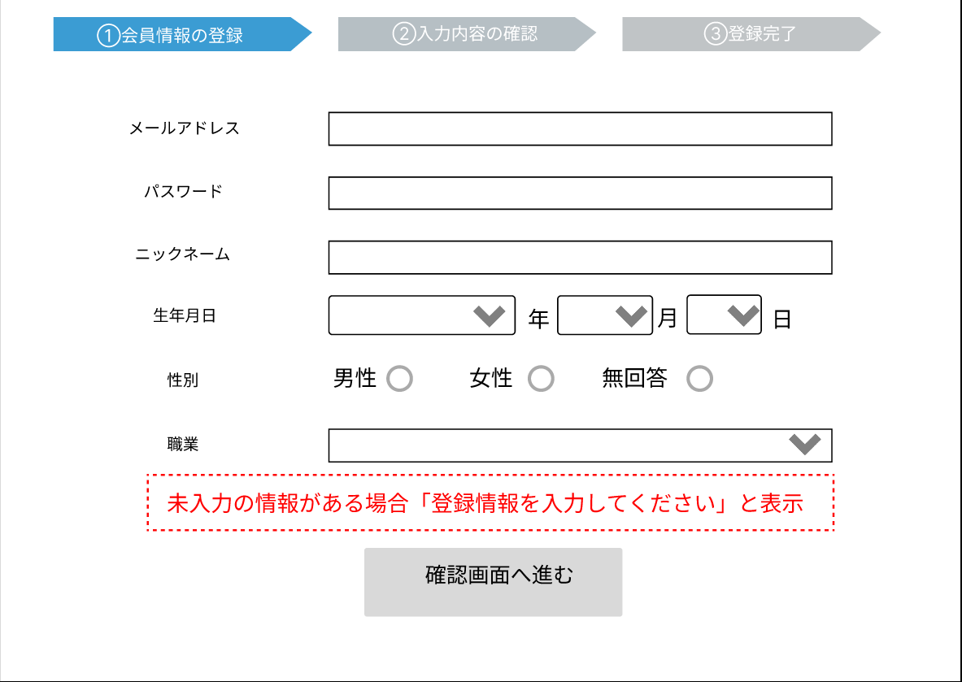
②
 |  |  |  |  |  |  |  |  |  |  |  | 1 | テキストボックスにメールアドレスを入力する
 |  |  |  |  |  |  |  |  |  |  |  | 2 | テキストボックスにパスワードを入力する
 |  |  |  |  |  |  |  |  |  |  |  | 3 | テキストボックスにニックネームを入力する
 |  |  |  |  |  |  |  |  |  |  |  | 4 | リストボックスから生年月日を選択する
③
 |  |  |  |  |  |  |  |  |  |  |  | 5 | ラジオボタンで性別を選択する
 |  |  |  |  |  |  |  |  |  |  |  | 6 | リストボックスから職業を選択する
④
 |  |  |  |  |  |  |  |  |  |  |  | 7 | 登録情報を全て入力して確認画面ボタンを押下し、
⑥
 |  |  |  |  |  |  |  |  |  |  |  |  | 新規登録情報確認画面へと遷移する
⑤
⑦
⑧
⑨
⑩
 |  |  |  |  |  |  |  |  |  |  |  |  | → 情報が入力されていなかった項目があった場合、
 |  |  |  |  |  |  |  |  |  |  |  |  | エラーメッセージとして「登録情報を入力してください」と表示

⑪
⑫

使用する部品
識別ID | ラベル |  | 入力／表示 | 部品の種類 |  | 表示桁数 | 入力桁数 | データ型 | 文字種 | 初期表示 | 設定元 |  | 設定先 | 説明
① | メールアドレス |  | 入力 | テキストボックス |  | - | 50桁 | 文字型 | 半角 | なし |  |  |  | メールアドレスを入力するテキストボックス
② | パスワード |  | 入力 | パスワードボックス |  | - | 50桁 | 文字型 | 半角 | なし |  |  |  | パスワードを入力するテキストボックス
③ | ニックネーム |  | 入力 | テキストボックス |  | - | 10桁 | 文字型 | 半角 | なし |  |  |  | ニックネームを入力するテキストボックス
④ | 生年月日（年） |  | 入力 | リストボックス |  | - | - | 整数型 | - | なし |  |  |  | 生年月日の年を選択するリストボックス
⑤ | 生年月日（月） |  | 入力 | リストボックス |  | - | - | 整数型 | - | なし |  |  |  | 生年月日の月を選択するリストボックス
⑥ | 生年月日（日） |  | 入力 | リストボックス |  | - | - | 整数型 | - | なし |  |  |  | 生年月日の日を選択するリストボックス
⑦ | 男性 |  | 入力 | ラジオボタン |  | - | - | - | - | なし |  |  |  | 性別の内、男性を選択するラジオボタン
⑧ | 女性 |  | 入力 | ラジオボタン |  | - | - | - | - | なし |  |  |  | 性別の内、女性を選択するラジオボタン
⑨ | 無回答 |  | 入力 | ラジオボタン |  | - | - | - | - | なし |  |  |  | 性別の内、無回答を選択するラジオボタン
⑩ | 職業 |  | 入力 | リストボックス |  | - | - | - | - | なし |  |  |  | 職業を選択するリストボックス
⑪ | エラーメッセージ |  | 表示 | 文字列 |  | - | 15桁 | 文字型 | 半角 | なし |  |  |  | ログイン失敗の場合、エラーメッセージを表示
⑫ | ログイン |  | － | ボタン |  | - | - | 文字型 | - | なし |  |  |  | 確認画面へ進むボタン

(G2-2)新規登録情報確認画面 藤原
画面レイアウト定義
共通情報 |  | システム名 | Changing.com |  |  |  |  |  |  |  |  |  |  |  | 作成者 | 藤原
 |  | 工程名 | システム設計 |  |  |  |  |  |  |  |  |  |  |  | 作成日付
 |  | ドキュメント名 | Changeng.com 画面設計書 |  |  |  |  |  |  |  |  |  |  |  | バージョン
書誌情報 |  | 書誌名 | Changeng.com 画面レイアウト |  |  |  |  |  |  |  |  |  |  |  | 更新者
 |  | 画面ID | G1-2 |  | 画面の名称 |  | 新規登録情報確認画面 |  |  |  |  |  |  |  | 更新日付
 |  | 概要
レイアウト図 |  |  |  |  |  |  |  |  |  |  |  | 操作手順

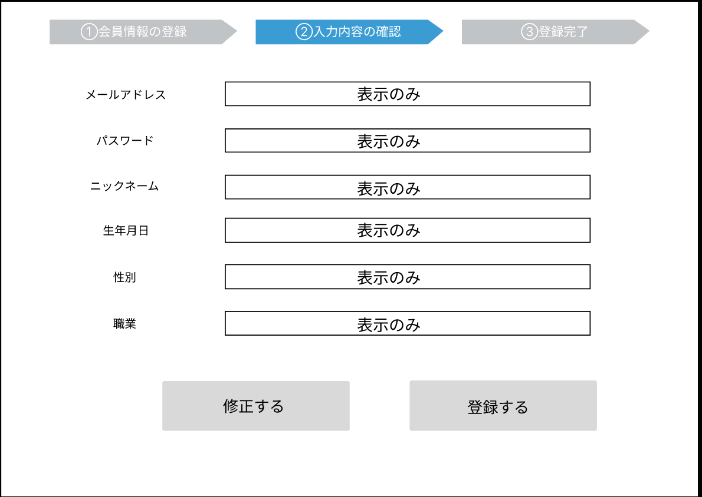
 |  |  |  |  |  |  |  |  |  |  |  | １_1 | 入力した登録情報を確認し、問題が無ければ登録するボタン
 |  |  |  |  |  |  |  |  |  |  |  |  | を押下して新規登録完了画面（G1-3）へと遷移する
①
②
 |  |  |  |  |  |  |  |  |  |  |  | 1_2 | 修正が必要な場合は修正するボタンを押下して
 |  |  |  |  |  |  |  |  |  |  |  |  | 新規登録画面（G２-1）へと遷移する
③
④

⑤
⑥
⑧
⑦

使用する部品
識別ID | ラベル |  | 入力／表示 | 部品の種類 |  | 表示桁数 | 入力桁数 | データ型 | 文字種 | 初期表示 | 設定元 |  | 設定先 | 説明
① | メールアドレス |  | 表示 | 文字型 |  | ５０桁 | - | 文字列 | 半角 | なし |  |  |  | 入力したメールアドレスを表示する
② | パスワード |  | 表示 | 文字列 |  | ５０桁 | - | 文字列 | 半角 | なし |  |  |  | 入力したパスワードを表示する
③ | ニックネーム |  | 表示 | 文字列 |  | １０桁 | - | 文字列 | 全角 | なし |  |  |  | 入力したニックネームを表示する
④ | 生年月日 |  | 表示 | 文字列 |  | １０桁 | - | 整数型 | 半角 | なし |  |  |  | 入力した生年月日を表示する
⑤ | 性別 |  | 表示 | 文字列 |  | ３桁 | - | 文字列 | 全角 | なし |  |  |  | 入力した性別を表示する
⑥ | 職業 |  | 表示 | 文字列 |  | ２０桁 | - | 文字列 | 全角 | なし |  |  |  | 入力した職業を表示する
⑦ | 登録する |  | － | ボタン |  | - | - | 文字列 | 半角 | なし |  |  |  | 登録処理をするボタン
⑧ | 登録する |  | － | ボタン |  | - | - | 文字列 | 半角 | なし |  |  |  | 登録処理をするボタン

(G2-3)新規登録完了画面 藤原
画面レイアウト定義
共通情報 |  | システム名 | Changing.com |  |  |  |  |  |  |  |  |  |  |  | 作成者 | 藤原
 |  | 工程名 | システム設計 |  |  |  |  |  |  |  |  |  |  |  | 作成日付
 |  | ドキュメント名 | Changeng.com 画面設計書 |  |  |  |  |  |  |  |  |  |  |  | バージョン
書誌情報 |  | 書誌名 | Changeng.com 画面レイアウト |  |  |  |  |  |  |  |  |  |  |  | 更新者
 |  | 画面ID | G1-3 |  | 画面の名称 |  | 新規登録完了画面 |  |  |  |  |  |  |  | 更新日付
 |  | 概要 | アカウントの登録が完了したことを通知する画面
レイアウト図 |  |  |  |  |  |  |  |  |  |  |  | 操作手順
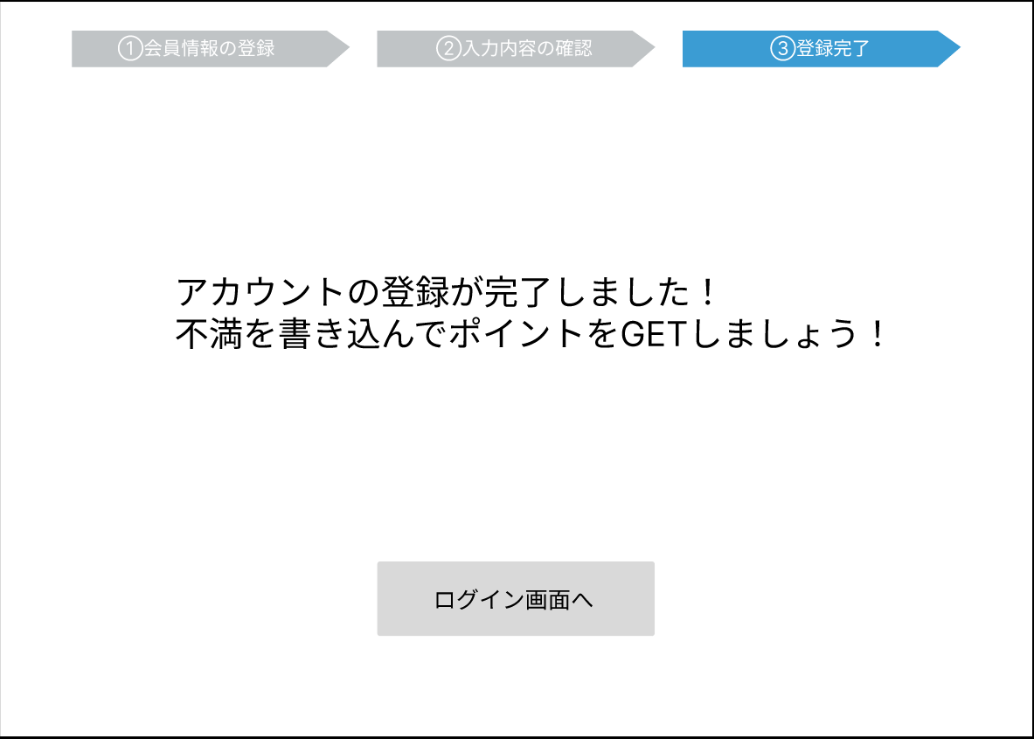
 |  |  |  |  |  |  |  |  |  |  |  | 1 | ログイン画面へボタンを押下して、ログイン画面（G2_1)へと
 |  |  |  |  |  |  |  |  |  |  |  |  | 遷移する

①

使用する部品
識別ID | ラベル |  | 入力／表示 | 部品の種類 |  | 表示桁数 | 入力桁数 | データ型 | 文字種 | 初期表示 | 設定元 |  | 設定先 | 説明
① | ログイン画面へ |  | － | ボタン |  |  |  | 文字列 | 半角 | なし |  |  |  | ログイン画面へ移動するボタン

サイドメニュー
画面レイアウト定義
共通情報 |  | システム名 | Changeng.coｍ |  |  |  |  |  |  |  |  |  |  |  | 作成者 | 瓜田圭佑
 |  | 工程名 | システム設計 |  |  |  |  |  |  |  |  |  |  |  | 作成日付 | 2022-10-03
①
 |  | ドキュメント名 | Changeng.coｍ 画面設計書 |  |  |  |  |  |  |  |  |  |  |  | バージョン
書誌情報 |  | 書誌名 | Changeng.coｍ 画面レイアウト |  |  |  |  |  |  |  |  |  |  |  | 更新者
 |  | 画面ID | - |  | 画面の名称 |  | サイドメニュー |  |  |  |  |  |  |  | 更新日付
 |  | 概要 | ログイン後の全ての画面に表示されるサイドメニュー ※複雑さ回避の為に個別記載
①
レイアウト図 |  |  |  |  |  |  |  |  |  |  |  | 操作手順
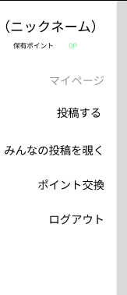
②
 |  |  |  |  |  |  |  |  |  |  |  |  | マイページ画面ボタンを押下するとマイページ画面（G３-1）
 |  |  |  |  |  |  |  |  |  |  |  |  | へと遷移する
③
④
 |  |  |  |  |  |  |  |  |  |  |  |  | 投稿するボタンを押下すると投稿内容入力画面（G4-1）
 |  |  |  |  |  |  |  |  |  |  |  |  | へと遷移する

⑤
 |  |  |  |  |  |  |  |  |  |  |  |  | みんなの投稿を覗くボタンを押下するとみんなの不満画面（G5-1）
 |  |  |  |  |  |  |  |  |  |  |  |  | へと遷移する
⑥
 |  |  |  |  |  |  |  |  |  |  |  |  | チャンポ交換ボタンを押下するとチャンポ交換選択画面（G6-1）
 |  |  |  |  |  |  |  |  |  |  |  |  | へと遷移する
⑦
 |  |  |  |  |  |  |  |  |  |  |  |  | ログアウトを選択すると、.ログアウト処理を実行し、ログイン画面
 |  |  |  |  |  |  |  |  |  |  |  |  | （G１-1）へと遷移する

使用する部品
識別ID | ラベル |  | 入力／表示 | 部品の種類 |  | 表示桁数 | 入力桁数 | データ型 | 文字種 | 初期表示 | 設定元 |  | 設定先 | 説明
① | ニックネーム |  | - | ボタン |  | ー | ー | ー | ー | ー |  |  |  | ユーザーのニックネームを表示
② | （保有チャンポ） |  | - | ボタン |  | - | - | - | - | - |  |  |  | ユーザーの保有チャンポを表示
③ | マイページ |  | - | ボタン |  | - | - | - | - | - |  |  |  | マイページ画面へと遷移するボタン
④ | 投稿する |  | - | ボタン |  | - | - | - | - | - |  |  |  | 投稿内容入力画面へと遷移するボタン
⑤ | みんなの投稿を覗く |  | - | ボタン |  | - | - | - | - | - |  |  |  | みんなの投稿画面へと遷移するボタン
⑥ | チャンポ交換 |  | - | ボタン |  | - | - | - | - | - |  |  |  | チャンポ交換選択画面へと遷移するボタン
⑦ | ログアウト |  | - | ボタン |  | - | - | - | - | - |  |  |  | ログイン画面へと推移するボタン

(G3-1)マイページ画面 米田
画面レイアウト定義
共通情報 |  | システム名 | Changing.com |  |  |  |  |  |  |  |  |  |  |  | 作成者 |  | 米田
 |  | 工程名 | システム設計 |  |  |  |  |  |  |  |  |  |  |  | 作成日付 |  | 2022-10-03
 |  | ドキュメント名 | Changing,com 画面設計書 |  |  |  |  |  |  |  |  |  |  |  | バージョン
書誌情報 |  | 書誌名 | Changing,com 画面レイアウト |  |  |  |  |  |  |  |  |  |  |  | 更新者
 |  | 画面ID | G2-1 |  | 画面の名称 |  | マイページ画面 |  |  |  |  |  |  |  | 更新日付
 |  | 概要 | ユーザ本人の利用状況を確認する画面
レイアウト図 |  |  |  |  |  |  |  |  |  |  |  |  | 操作手順

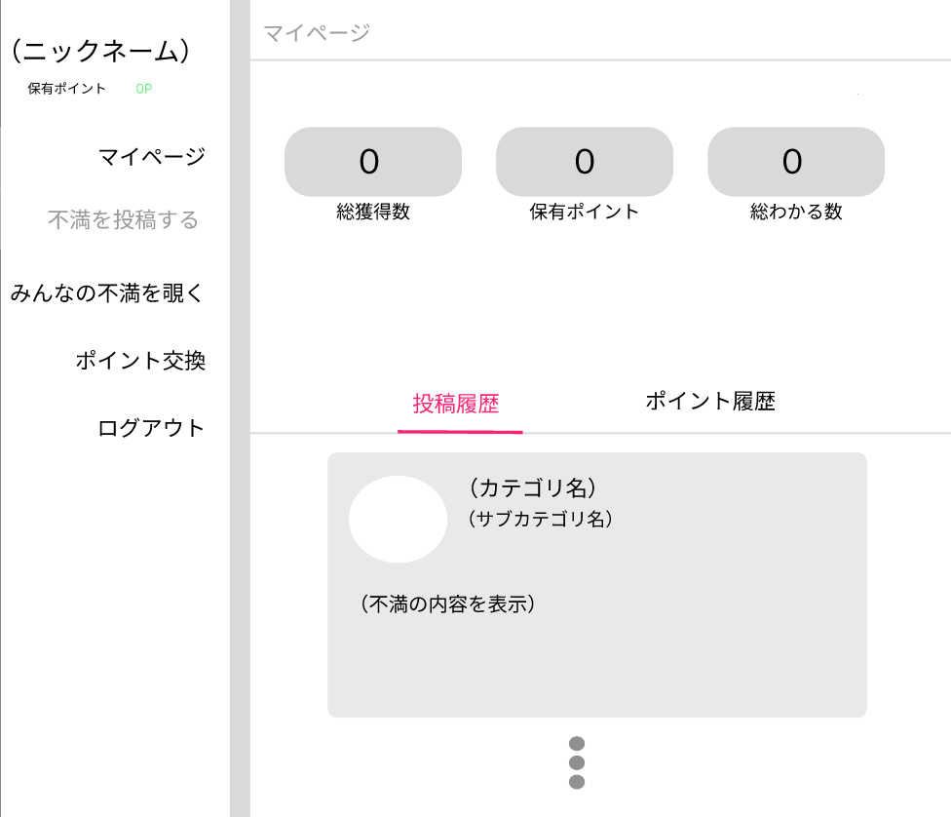
①
②
③
 |  |  |  |  |  |  |  |  |  |  |  |  | 1 | 総獲得数、保有チャンポ、総わかる数、
 |  |  |  |  |  |  |  |  |  |  |  |  |  | 投稿した不満、チャンポの獲得履歴などの
 |  |  |  |  |  |  |  |  |  |  |  |  |  | 利用状況を確認する

④
⑧

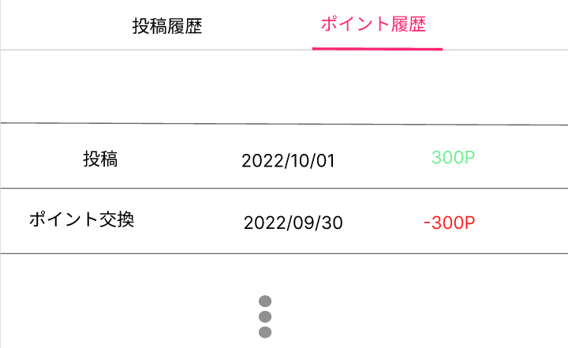
⑤
⑥
⑦

⑪
⑨
⑩

使用する部品
識別ID | ラベル |  | 入力／表示 | 部品の種類 |  | 表示桁数 | 入力桁数 | データ型 | 文字種 | 初期表示 | 設定元 | 設定先 |  | 説明
① | 総投稿数 |  | 表示 | 整数型 |  |  |  | 数字型 | 半角 | なし |  |  |  | 総投稿数の表示
② | 保有チャンポ |  | 表示 | 整数型 |  |  |  | 数字型 | 半角 | なし |  |  |  | 保有チャンポの表示
③ | 総わかる数 |  | 表示 | 整数型 |  |  |  | 数字型 | 半角 | なし |  |  |  | 総わかる数の表示
④ | チャンポ履歴 |  | - | - |  |  |  | - | - | なし |  |  |  | チャンポ履歴を確認できるように表示切替するボタン
⑤ | カテゴリ |  | 表示 | 文字型 |  |  |  | 文字型 | 全角 | なし |  |  |  | 投稿した不満のカテゴリを表示
⑥ | サブカテゴリ |  | 表示 | 文字型 |  |  |  | 文字型 | 全角 | なし |  |  |  | 投稿した不満のサブカテゴリを表示
⑦ | 不満の内容表示 |  | 表示 | 文字型 |  |  |  | 文字型 | 全角 | なし |  |  |  | 不満の内容の表示
⑧ | 投稿履歴 |  | ボタン | - |  |  |  | - | - | なし |  |  |  | 投稿履歴を確認できるように表示切替するボタン
⑨ | （投稿oｒチャンポ交換） |  | 表示 | 文字型 |  |  |  | 文字型 | 全角 | なし |  |  |  | 何をしたことでチャンポが変動したかを表示する
⑩ | （投稿日） |  | 表示 | 日付型 |  |  |  | 文字型 | 半角 | なし |  |  |  | 不満を投稿した投稿日を表示
⑪ | （変動チャンポ） |  | 表示 | 整数型 |  |  |  |  | 半角 | なし |  |  |  | チャンポの変動値を表示

 |  |  |  |  |  |  |  |  |  |  |  |  |  |  |  | 1

(G4-1)投稿内容入力画面 米田
画面レイアウト定義
共通情報 |  | システム名 | Changing.com |  |  |  |  |  |  |  |  |  |  |  |  | 作成者 | 米田
 |  | 工程名 | システム設計 |  |  |  |  |  |  |  |  |  |  |  |  | 作成日付 | 2022-10-03
 |  | ドキュメント名 | Changeng.coｍ 画面設計書 |  |  |  |  |  |  |  |  |  |  |  |  | バージョン
書誌情報 |  | 書誌名 | Changeng.coｍ 画面レイアウト |  |  |  |  |  |  |  |  |  |  |  |  | 更新者
 |  | 画面ID | G1-3-1 |  | 画面の名称 |  | 投稿内容入力画面 |  |  |  |  |  |  |  |  | 更新日付
 |  | 概要 | 投稿する不満の内容を入力する画面
レイアウト図 |  |  |  |  |  |  |  |  |  |  |  | 操作手順
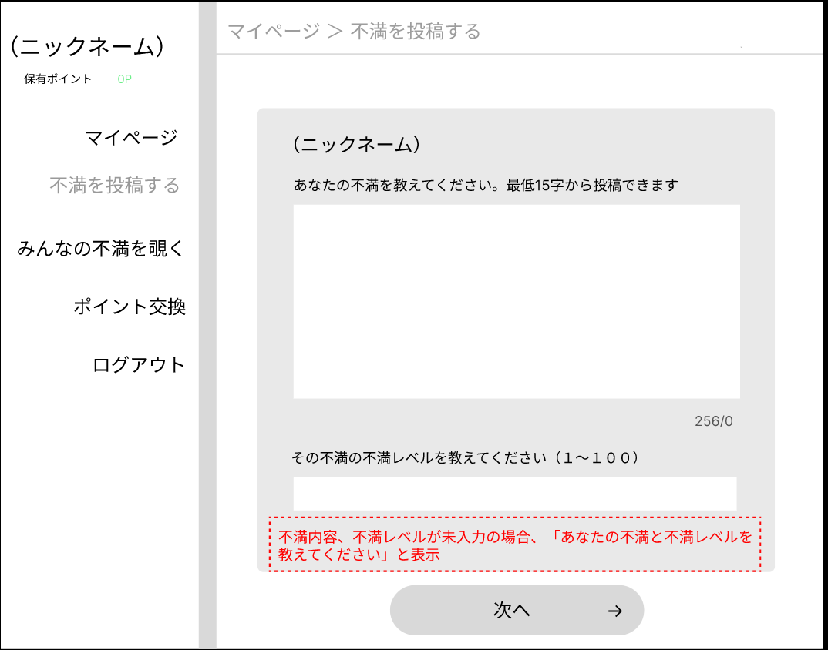
②
 |  |  |  |  |  |  |  |  |  |  |  | 1 | 不満入力ボックスに不満を入力する（１５字以上２５６字以内）
 |  |  |  |  |  |  |  |  |  |  |  | 2 | 不満レベルを五段階の中から選択する
 |  |  |  |  |  |  |  |  |  |  |  | 3 | 情報を入力したら、次へボタンを押して詳細情報入力画面（G4-2）
 |  |  |  |  |  |  |  |  |  |  |  |  | へと遷移する
 |  |  |  |  |  |  |  |  |  |  |  |  | → | 情報が入力されていない場合、
 |  |  |  |  |  |  |  |  |  |  |  |  |  | エラーメッセージで「あなたの不満と不満レベルを
 |  |  |  |  |  |  |  |  |  |  |  |  |  | 教えてください」と表示

②

③

④

使用する部品
識別ID | ラベル |  | 入力／表示 | 部品の種類 |  | 表示桁数 | 入力桁数 | データ型 | 文字種 | 初期表示 | 設定元 |  | 設定先 |  | 説明
① | 不満入力ボックス |  | 入力 | テキストボックス |  | - | ２５６桁 | 文字型 | 全角 | なし |  |  |  |  | 不満を入力するテキストボックス
② | 不満レベル |  | 入力 | ラジオボタン |  | - | - | - | - | なし |  |  |  |  | 不満レベルを選択するラジオボタン
③ | エラーメッセージ |  | 表示 | ラベル |  | ３０桁 | - | 文字型 | 全角 | なし |  |  |  |  | 入力情報に不備があった場合エラーメッセージを表示する
④ | 次へ |  | - | - |  | - | - | - | - | なし |  |  |  |  | 詳細情報入力画面へと遷移するボタン

(G4-2)詳細情報入力画面 米田
画面レイアウト定義
共通情報 |  | システム名 | Changing.com |  |  |  |  |  |  |  |  |  |  |  |  | 作成者 | 米田
 |  | 工程名 | システム設計 |  |  |  |  |  |  |  |  |  |  |  |  | 作成日付 | 2022-10-03
 |  | ドキュメント名 | Changeng.coｍ 画面設計書 |  |  |  |  |  |  |  |  |  |  |  |  | バージョン
書誌情報 |  | 書誌名 | Changeng.coｍ 画面レイアウト |  |  |  |  |  |  |  |  |  |  |  |  | 更新者
 |  | 画面ID | G4-2 |  | 画面の名称 |  | 詳細情報入力画面 |  |  |  |  |  |  |  |  | 更新日付
 |  | 概要 | 投稿する不満の詳細情報を入力する画面
レイアウト図 |  |  |  |  |  |  |  |  |  |  |  | 操作手順
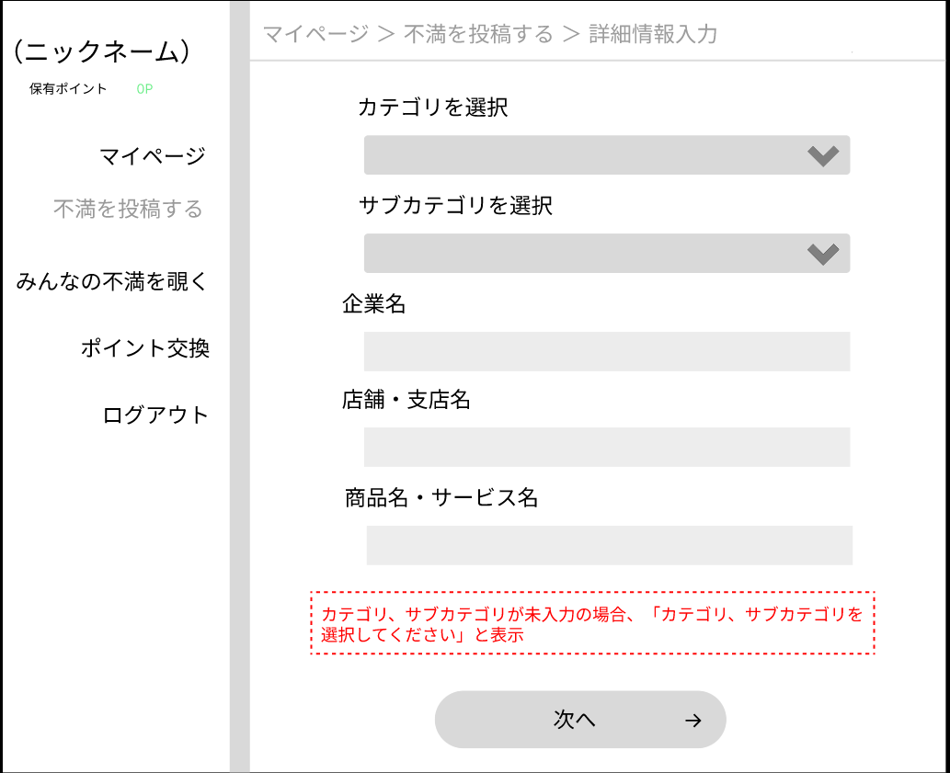
①
 |  |  |  |  |  |  |  |  |  |  |  | 1 | リストボックスからカテゴリを入力
 |  |  |  |  |  |  |  |  |  |  |  | 2 | リストボックスからサブカテゴリを入力
②
 |  |  |  |  |  |  |  |  |  |  |  | 3 | テキストボックスに企業名を入力
 |  |  |  |  |  |  |  |  |  |  |  | 4 | テキストボックスに店舗・支店名を入力
 |  |  |  |  |  |  |  |  |  |  |  | 5 | テキストボックスに商品名・サービス名を入力
③
 |  |  |  |  |  |  |  |  |  |  |  | 6 | 詳細情報を入力し終えたら、次へボタンを押して
 |  |  |  |  |  |  |  |  |  |  |  |  | 投稿情報確認画面（G4-3）へと遷移
④
 |  |  |  |  |  |  |  |  |  |  |  |  | → | 必須情報が入力されていない場合、
 |  |  |  |  |  |  |  |  |  |  |  |  |  | エラーメッセージとして「カテゴリ、サブカテゴリを
⑤
 |  |  |  |  |  |  |  |  |  |  |  |  |  | 入力してください」と表示

⑥

⑦

使用する部品
識別ID | ラベル |  | 入力／表示 | 部品の種類 |  | 表示桁数 | 入力桁数 | データ型 | 文字種 | 初期表示 | 設定元 |  | 設定先 |  | 説明
① | カテゴリを選択 |  | 入力 | リストボックス |  | - | - | 文字型 | - | なし |  |  |  |  | カテゴリを選択するリストボックス
② | サブカテゴリ |  | 入力 | リストボックス |  | - | - | 文字型 | - | なし |  |  |  |  | サブカテゴリを選択するリストボックス
③ | 企業名 |  | 入力 | テキストボックス |  | - | ５０文字 | 文字型 | 全角 | なし |  |  |  |  | 企業名を入力するテキストボックス
④ | 店舗・支店名 |  | 入力 | テキストボックス |  | - | ５０文字 | 数字型 | 全角 | なし |  |  |  |  | 店舗・支店名を入力するテキストボックス
⑤ | 商品名・サービス名 |  | 入力 | テキストボックス |  | - | ５０文字 | 文字型 | 全角 | なし |  |  |  |  | 商品名・サービス名を選択するテキストボックス
⑥ | エラーメッセージ |  | 表示 | 表示 |  | ３０文字 | - | 文字型 | 全角 | なし |  |  |  |  | エラーメッセージの表示
⑦ | 次へ |  | - | ボタン |  | - | - | - | - | なし |  |  |  |  | 投稿情報確認画面へと遷移するボタン

(G4-3)投稿情報確認画面 米田
画面レイアウト定義
共通情報 |  | システム名 | Changing.com |  |  |  |  |  |  |  |  |  |  |  | 作成者 | 米田
 |  | 工程名 | システム設計 |  |  |  |  |  |  |  |  |  |  |  | 作成日付 | 2022-10-03
 |  | ドキュメント名 | Changeng.coｍ 画面設計書 |  |  |  |  |  |  |  |  |  |  |  | バージョン
書誌情報 |  | 書誌名 | Changeng.coｍ 画面レイアウト |  |  |  |  |  |  |  |  |  |  |  | 更新者
 |  | 画面ID | G4-3 |  | 画面の名称 |  | 投稿情報確認画面 |  |  |  |  |  |  |  | 更新日付
 |  | 概要 | 投稿する不満の情報を確認する画面
レイアウト図 |  |  |  |  |  |  |  |  |  |  |  | 操作手順
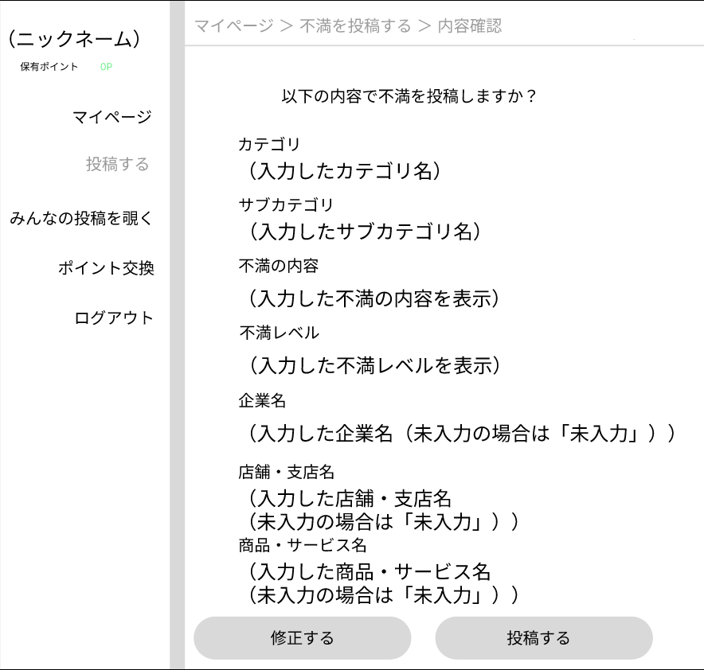
 |  |  |  |  |  |  |  |  |  |  |  | 1 | 入力した内容を確認し、問題が無ければ次へボタンを押して
①
 |  |  |  |  |  |  |  |  |  |  |  |  | 投稿完了画面（G4-4）へと遷移する

②
 |  |  |  |  |  |  |  |  |  |  |  | 2 | 入力した内容を修正する場合、修正するボタンを押して
 |  |  |  |  |  |  |  |  |  |  |  |  | 投稿内容入力画面（G4-1）へと遷移する
③

④

⑤

⑥

⑦

⑧
⑨

使用する部品
識別ID | ラベル |  | 入力／表示 | 部品の種類 |  | 表示桁数 | 入力桁数 | データ型 | 文字種 | 初期表示 | 設定元 |  | 設定先 | 説明
① | カテゴリ |  | 表示 | 文字列 |  | ２０桁 | - | 文字型 | 全角 | なし |  |  |  | 選択したカテゴリを表示
② | サブカテゴリ |  | 表示 | 文字列 |  | ２０桁 | - | 文字型 | 全角 | なし |  |  |  | 選択したサブカテゴリを表示
③ | 不満の内容 |  | 表示 | 文字列 |  | - | - | 文字型 | 全角 | なし |  |  |  | 投稿する不満の内容を表示
④ | 不満レベル |  | 表示 | 整数列 |  | ２５６桁 | - | 整数型 | 半角 | なし |  |  |  | 入力した不満レベルを表示
⑤ | 企業名 |  | 表示 | 文字列 |  | ５０桁 | - | 文字型 | 全角 | なし |  |  |  | 入力した企業名を表示
⑥ | 店舗・支店名 |  | 表示 | 文字列 |  | ５０桁 | - | 文字型 | 全角 | なし |  |  |  | 入力した店舗・支店名を表示
⑦ | 商品名・サービス名 |  | 表示 | 文字列 |  | ５０桁 | - | 文字型 | 全角 | なし |  |  |  | 入力した商品・サービス名を表示
⑧ | 修正する |  | ボタン | - |  | - | - | - | - | なし |  |  |  | 投稿内容入力画面へ遷移する
⑨ | 投稿する |  | ボタンj | - |  | - | - | - | - | なし |  |  |  | 投稿完了画面へと遷移する

(G4-4)投稿完了画面 玉川
画面レイアウト定義
共通情報 |  | システム名 | Changing.com |  |  |  |  |  |  |  |  |  |  |  | 作成者 | 玉川大翔
 |  | 工程名 | システム設計 |  |  |  |  |  |  |  |  |  |  |  | 作成日付 | 2022-10-03
①
 |  | ドキュメント名 | Changeng.coｍ 画面設計書 |  |  |  |  |  |  |  |  |  |  |  | バージョン
書誌情報 |  | 書誌名 | Changeng.coｍ 画面レイアウト |  |  |  |  |  |  |  |  |  |  |  | 更新者
 |  | 画面ID | G1-3-2 |  | 画面の名称 |  | 投稿完了画面 |  |  |  |  |  |  |  | 更新日付
 |  | 概要 | 投稿完了を通知する画面
レイアウト図 |  |  |  |  |  |  |  |  |  |  |  | 操作手順

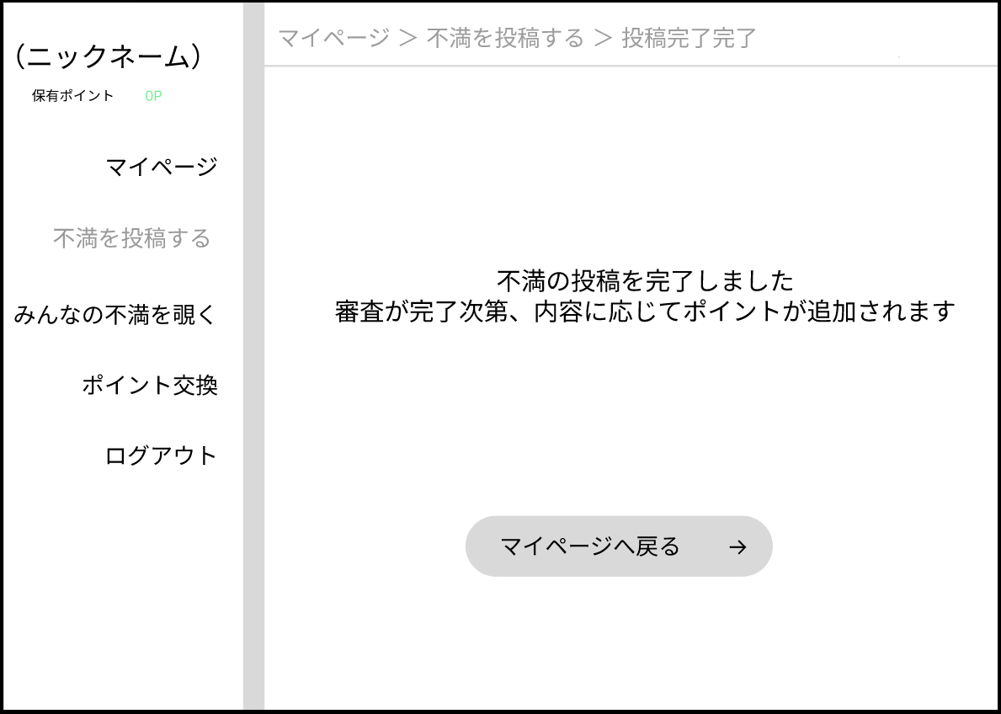
 |  |  |  |  |  |  |  |  |  |  |  | 1 | マイページへ戻るボタンを押し、マイページ画面（G３-１）へと遷移する

①

①

使用する部品
識別ID | ラベル |  | 入力／表示 | 部品の種類 |  | 表示桁数 | 入力桁数 | データ型 | 文字種 | 初期表示 | 設定元 |  | 設定先 | 説明
① | マイページへ戻る |  | 表示 | ボタン |  | ー | ー | ー | ー | ー |  |  |  | マイページ画面（G3-1)へと遷移するボタン

(G5-1)みんなの不満画面 玉川
画面レイアウト定義
共通情報 |  | システム名 | Changing.com |  |  |  |  |  |  |  |  |  |  |  |  | 作成者 | 玉川大翔
 |  | 工程名 | システム設計 |  |  |  |  |  |  |  |  |  |  |  |  | 作成日付 | 2022-10-03
①
 |  | ドキュメント名 | Changeng.coｍ 画面設計書 |  |  |  |  |  |  |  |  |  |  |  |  | バージョン
書誌情報 |  | 書誌名 | Changeng.coｍ 画面レイアウト |  |  |  |  |  |  |  |  |  |  |  |  | 更新者
 |  | 画面ID | G1-4 |  | 画面の名称 |  | みんなの不満画面 |  |  |  |  |  |  |  |  | 更新日付
 |  | 概要 | みんなの不満投稿を表示する画面
レイアウト図 |  |  |  |  |  |  |  |  |  |  |  | 操作手順
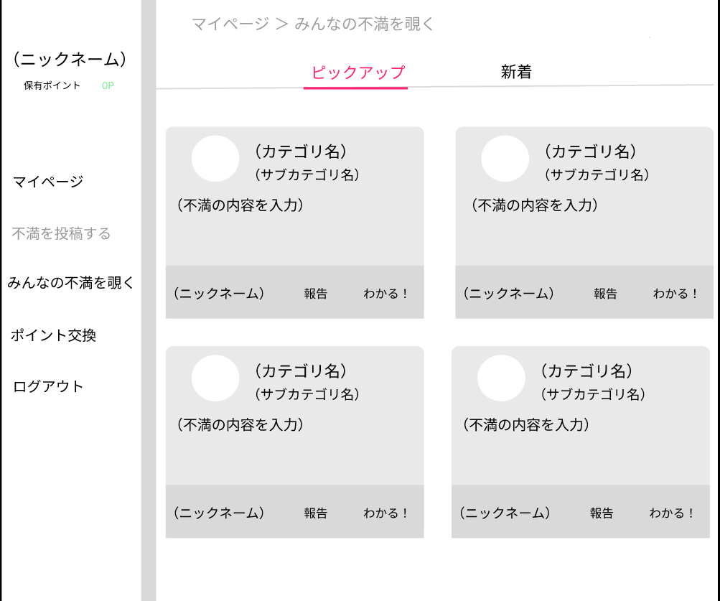

①
②
 |  |  |  |  |  |  |  |  |  |  |  | 1 | ユーザーたちの投稿した不満を閲覧する

③
 |  |  |  |  |  |  |  |  |  |  |  |  | → | 不適切な内容を発見した場合、
 |  |  |  |  |  |  |  |  |  |  |  |  |  | 報告ボタンを押下して報告を行う
 |  |  |  |  |  |  |  |  |  |  |  |  | → | 投稿内容に共感した場合、共感するボタンを押下する
④

⑤
⑥
⑦

使用する部品
識別ID | ラベル |  | 入力／表示 | 部品の種類 |  | 表示桁数 | 入力桁数 | データ型 | 文字種 | 初期表示 | 設定元 |  | 設定先 |  | 説明
② | カテゴリ名 |  | 表示 | 文字列 |  | ー | ー | 文字型 | 半角 | なし |  |  |  |  | カテゴリ名の表示
③ | サブカテゴリ名 |  | 表示 | 文字列 |  | ー | ー | 文字型 | 半角 | なし |  |  |  |  | サブカテゴリ名の表示
④ | 不満の内容を表示 |  | 表示 | 文字列 |  | ー | ー | 文字型 | 全角 | なし |  |  |  |  | 不満の内容の表示
⑤ | ニックネーム |  | 表示 | 文字列 |  | ー | ー | 文字型 | 全角 | なし |  |  |  |  | ニックネームを表示
⑥ | 報告 |  | 表示 | ボタン |  | ー | ー | ー | ー | ー |  |  |  |  | 不満投稿を報告するボタン
⑦ | わかる！ |  | 表示 | ボタン |  | ー | ー | ー | ー | ー |  |  |  |  | わかる！を１つカウントするボタン

(G6-1)チャンポ交換選択画面
画面レイアウト定義
共通情報 |  | システム名 | Changing.com |  |  |  |  |  |  |  |  |  |  |  | 作成者 | 江原孝行
 |  | 工程名 | システム設計 |  |  |  |  |  |  |  |  |  |  |  | 作成日付 | 2022-10-03
 |  | ドキュメント名 | Changeng.coｍ 画面設計書 |  |  |  |  |  |  |  |  |  |  |  | バージョン
書誌情報 |  | 書誌名 | Changeng.coｍ 画面レイアウト |  |  |  |  |  |  |  |  |  |  |  | 更新者 | 酒見
 |  | 画面ID | G1-3-2 |  | 画面の名称 |  | チャンポ交換選択画面 |  |  |  |  |  |  |  | 更新日付 | 2022-10-13
 |  | 概要 | チャンポの交換金額を選択する画面
レイアウト図 |  |  |  |  |  |  |  |  |  |  |  | 操作手順
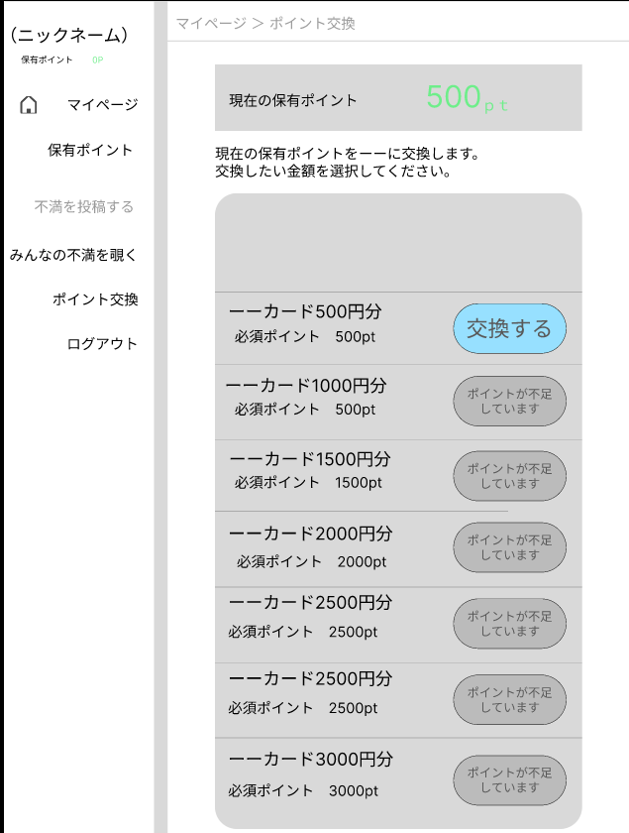
①

 |  |  |  |  |  |  |  |  |  |  |  | 1 | 現在の保有チャンポを確認する
 |  |  |  |  |  |  |  |  |  |  |  | 2 | 交換したい額の欄の「交換する」ボタンを押し、
 |  |  |  |  |  |  |  |  |  |  |  |  | それぞれの額に応じたチャンポ交換確認画面(G6-2)へと遷移する

②
①

使用する部品
識別ID | ラベル |  | 入力／表示 | 部品の種類 |  | 表示桁数 | 入力桁数 | データ型 | 文字種 | 初期表示 | 設定元 |  | 設定先 | 説明
① | （保有チャンポ） |  | 表示 | 文字 |  | 8桁 | ー | ー | 半角 | ー |  |  |  | 現在の保有チャンポを表示する
② | 交換する（500～3000） |  | 表示 | ボタン |  | 12桁 | ー | ー | 全角 | ー |  |  |  | チャンポ交換確認画面に画面へと遷移するボタン
 |  |  |  |  |  |  |  |  |  |  |  |  |  | （「保有チャンポ」に応じて「保存」か「チャンポが不足しています」のどちらかの文章を表示）

(G6-２)チャンポ交換確認画面
画面レイアウト定義
共通情報 |  | システム名 | Changing.com |  |  |  |  |  |  |  |  |  |  |  | 作成者 | 江原孝行
 |  | 工程名 | システム設計 |  |  |  |  |  |  |  |  |  |  |  | 作成日付 | 2022-10-03
 |  | ドキュメント名 | Changeng.coｍ 画面設計書 |  |  |  |  |  |  |  |  |  |  |  | バージョン
書誌情報 |  | 書誌名 | Changeng.coｍ 画面レイアウト |  |  |  |  |  |  |  |  |  |  |  | 更新者
 |  | 画面ID | G1-3-2 |  | 画面の名称 |  | チャンポ交換確認画面 |  |  |  |  |  |  |  | 更新日付
 |  | 概要 | チャンポの変動を確認する画面
レイアウト図 |  |  |  |  |  |  |  |  |  |  |  | 操作手順

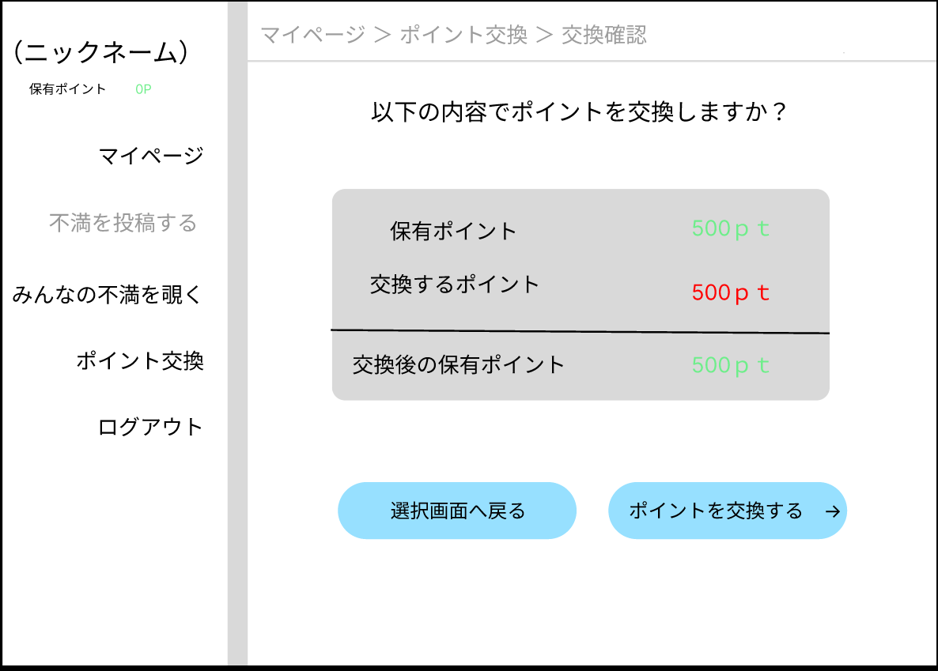
 |  |  |  |  |  |  |  |  |  |  |  | 1 | 交換後の保有チャンポを確認する。

①
 |  |  |  |  |  |  |  |  |  |  |  | 2＿1 | チャンポを交換する場合、「チャンポを交換する」ボタンを押下して
 |  |  |  |  |  |  |  |  |  |  |  |  | チャンポ交換完了画面（G6-3)へと遷移する
②
③
 |  |  |  |  |  |  |  |  |  |  |  | 2＿2 | チャンポ交換額を選択しなおす場合、「選択画面へ戻る」ボタンを
 |  |  |  |  |  |  |  |  |  |  |  |  | 押下してチャンポ交換選択画面（G6-1）へと遷移する

④
⑤

使用する部品
識別ID | ラベル |  | 入力／表示 | 部品の種類 |  | 表示桁数 | 入力桁数 | データ型 | 文字種 | 初期表示 | 設定元 |  | 設定先 | 説明
① | （保有チャンポ） |  | 表示 | 数字列 |  | 8桁 | ー | 整数型 | 半角 | ー |  |  |  | 現在の保有チャンポを表示
② | （交換チャンポ） |  | 表示 | 数字列 |  | 8桁 | ー | 整数型 | 半角 | ー |  |  |  | 交換するチャンポを表示
③ | （交換後のチャンポ） |  | 表示 | 数字列 |  | 8桁 | ー | 整数型 | 半角 | ー |  |  |  | 交換後の残りチャンポを表示
④ | 選択画面へ戻る |  | - | ボタン |  | ー | ー | ー | ー | ー |  |  |  | 選択画面へと遷移するボタン
⑤ | チャンポ交換を交換する |  | - | ボタン |  | ー | ー | ー | ー | ー |  |  |  | チャンポ交換完了画面へと遷移するボタン

(G6-3)チャンポ交換完了画面
画面レイアウト定義
共通情報 |  | システム名 | Changing.com |  |  |  |  |  |  |  |  |  |  |  | 作成者 | 江原孝行
 |  | 工程名 | システム設計 |  |  |  |  |  |  |  |  |  |  |  | 作成日付 | 2022-10-03
①
 |  | ドキュメント名 | Changeng.coｍ 画面設計書 |  |  |  |  |  |  |  |  |  |  |  | バージョン
書誌情報 |  | 書誌名 | Changeng.coｍ 画面レイアウト |  |  |  |  |  |  |  |  |  |  |  | 更新者
 |  | 画面ID | G1-3-2 |  | 画面の名称 |  | チャンポ交換完了画面 |  |  |  |  |  |  |  | 更新日付
 |  | 概要 | 投稿完了を通知する画面
レイアウト図 |  |  |  |  |  |  |  |  |  |  |  | 操作手順

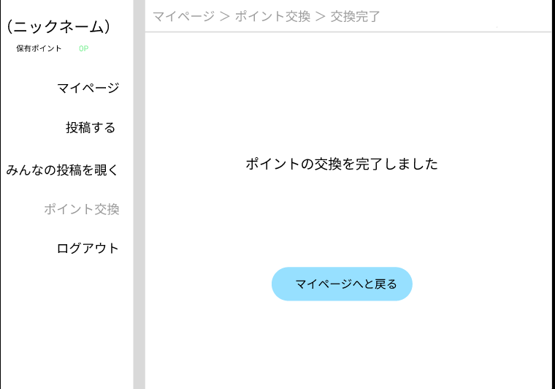
 |  |  |  |  |  |  |  |  |  |  |  | 1 | マイページへボタンを押し、マイページ画面（G３-１）へと遷移する

①

使用する部品
識別ID | ラベル |  | 入力／表示 | 部品の種類 |  | 表示桁数 | 入力桁数 | データ型 | 文字種 | 初期表示 | 設定元 |  | 設定先 | 説明
① | マイページへ |  | - | ボタン |  | ー | ー | ー | ー | ー |  |  |  | マイページ画面へと遷移するボタン

(GM-1)モバイル画面フォーム
画面レイアウト定義
共通情報 | システム名 |  |  |  |  | 作成者
 | 工程名 |  |  |  |  | 作成日付
①
 | ドキュメント名 |  |  |  |  | バージョン
書誌情報 | 書誌名 |  |  |  |  | 更新者
 | 画面ID | 画面の名称 |  |  |  | 更新日付
 | 概要
レイアウト図 |  |  | 識別ID | ラベル | 画面部品の種類 | 表示範囲 | 画面部品の説明

 |  |  | 操作手順

